Fehlertabelle
Nr | Anwendungsfall-ID | Testschritt | Aktion | Erwartetes Ergebnis | Tatsaechliches Ergebnis (Tester) | Kategorie | Diagnose-Hypothese | Schweregrad | Screenshot | Entwickler-Kommentar | Entwickler-Status
1 | UC02 - 769-Einheiten-Live-Matrix | 1 | Als Sorumlu 'Daire Matrisi' öffnen. | 7 Blöcke, 769 Einheiten Übersicht sichtbar. | (keine Notiz hinterlassen) | Unklar - Rueckfrage noetig | Tester hat keine Notiz hinterlassen, daher keine gesicherte Ursache. Bekannter Risikofaktor laut Code-Audit: Die Signalkarten oben auf der Daire-Matrisi-Seite kommen aus einem anderen Datenpfad (lokales Array) als die Live-Tabelle weiter unten (echte Supabase-Abfrage) - bei Abweichung der Live-Daten vom Stand des Seed-Arrays koennen beide Bereiche unterschiedliche Summen zeigen. Bitte beim Tester nachfragen, welcher Wert falsch aussah (Blockanzahl, Belegung, o.ae.). | Mittel | 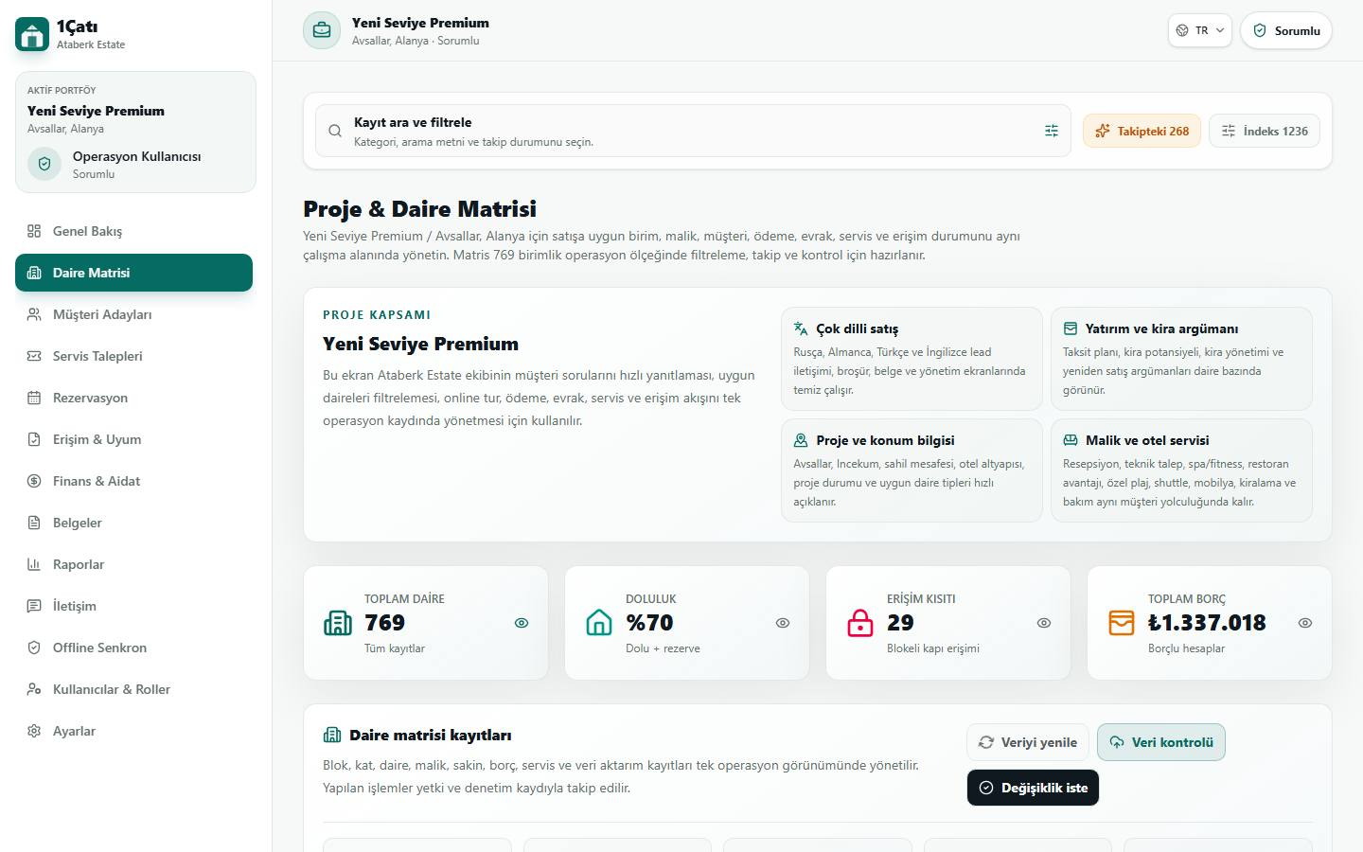
2 | UC07 - Notfall-Meldung mit Sofort-Erkennung | 1 | Als Kiracı im Feld 'Konu' der Serviceanfrage eine Notfallmeldung mit dem Schlüsselwort 'yangın' (Feuer) eintragen. | Text erscheint im Feld. | Ticket erstellt A-018 mit dem Stichwort yangın , wird nicht angezeigt. | Echter Fehler (Verdacht) - Rueckfrage noetig | Tester-Notiz deutet darauf hin, dass ENTGEGEN der Testfallbeschreibung tatsaechlich ein Ticket abgesendet wurde ("Ticket erstellt A-018 mit dem Stichwort yangin") - die Dokumentation sah bewusst KEIN Absenden vor. "wird nicht angezeigt" ist mehrdeutig: (a) das neu erstellte Ticket erscheint nicht in der eigenen Mieter-Liste (moeglicher Refresh-/Anzeigefehler), oder (b) die automatische Notfall-/Dringlichkeits-Kennzeichnung wird nicht sichtbar angezeigt. Bitte beim Tester genau nachfragen, WAS konkret nicht angezeigt wurde, und ob wirklich abgesendet wurde. | Hoch (falls echtes Anzeigeproblem bei Notfall-Erkennung) | 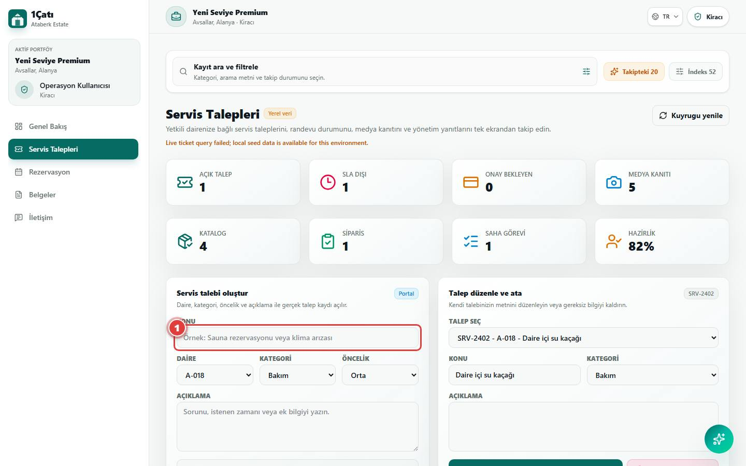
3 | UC08 - Digitale Neuanmeldung (Eigentümer/Mieter/Personal) | 3 | Zur KVKK-Einwilligungs-Checkbox scrollen. | Expliziter Einwilligungstext sichtbar, Formular kann ohne Anklicken nicht abgesendet werden. HINWEIS: Absenden hier bewusst ausgelassen, um keine neue Anfrage in der produktiven Demo zu erzeugen. | (keine Notiz hinterlassen) | Unklar - Rueckfrage noetig | Keine Tester-Notiz hinterlassen. Bitte erfragen, ob die KVKK-Checkbox/der Text fehlte, falsch war, oder das Scrollen nicht funktionierte. | Mittel (KVKK-Einwilligung ist rechtlich relevant) | 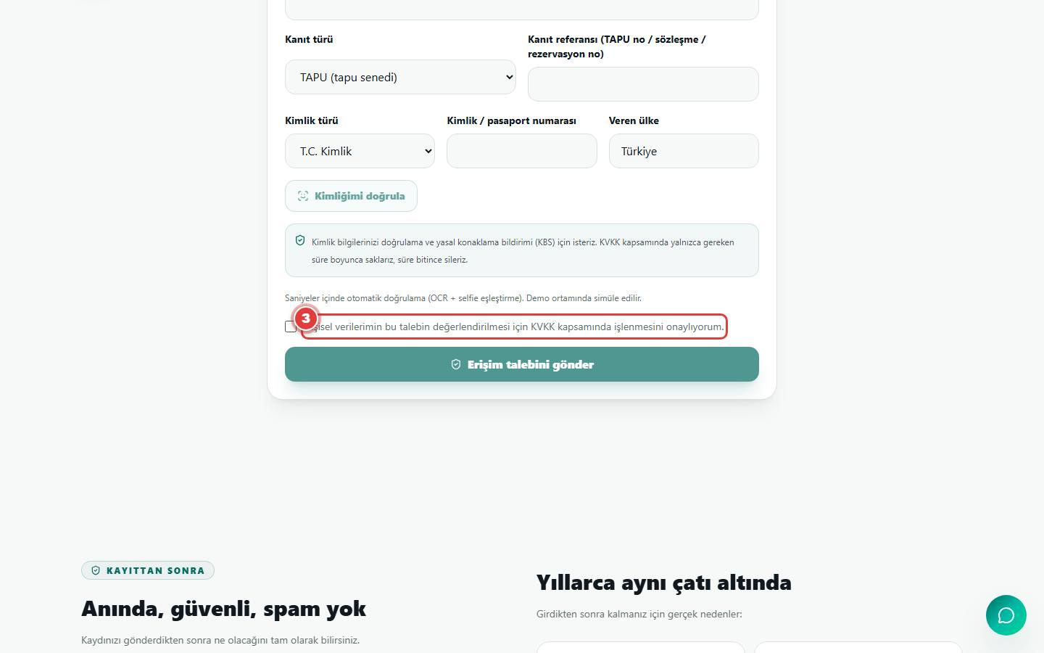
4 | UC10 - QR-Meldekanal vor Ort | 1 | Seite /tr/new-level-premium/report-poster öffnen. | Ein echter, scanbarer QR-Code und Kurzanleitung werden angezeigt. | (keine Notiz hinterlassen) | Unklar - Rueckfrage noetig | Keine Tester-Notiz hinterlassen. Bitte erfragen, ob die Seite gar nicht lud, der QR-Code fehlte, oder ein anderer Effekt beobachtet wurde. | Niedrig-Mittel | 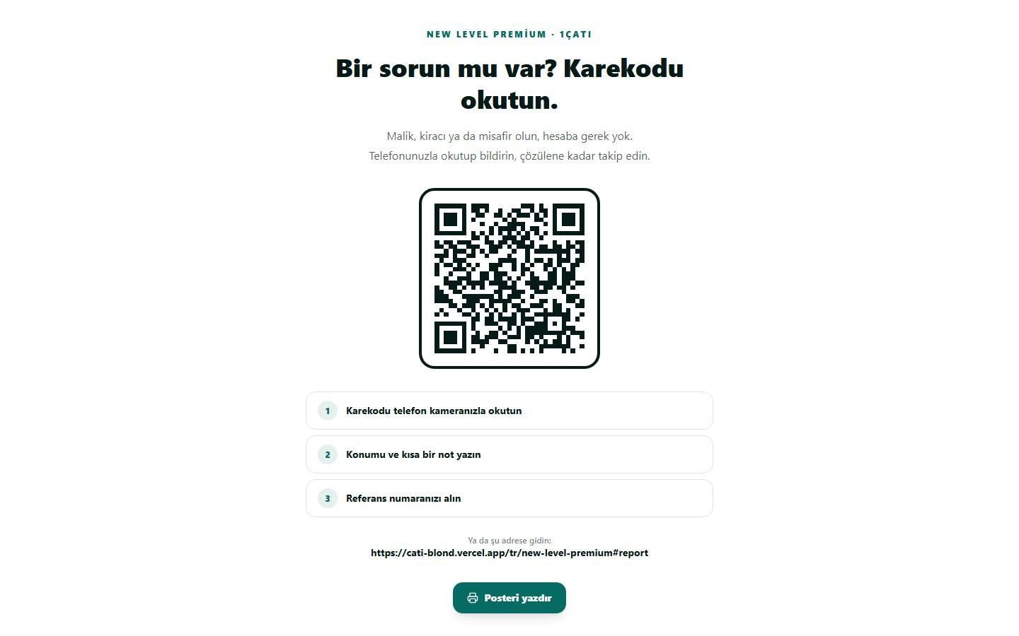
5 | UC11 - KI-Assistent auf der Webseite (Public Concierge) | 2 | Eine Frage zu Datenschutz auf Englisch stellen ('Is my data protected under KVKK?'). | Sofortige, inhaltlich korrekte Antwort zum Thema KVKK/Datenschutz erscheint (in diesem Fall auf Türkisch beantwortet) - der Concierge erklärt verständlich Rollenrechte, Datenlöschfristen und dass er selbst keinen Zugriff auf persönliche/finanzielle Daten hat. | Ein Willkommenstext wird angezeigt, jedoch nicht der KVKK | Echter Fehler (bekanntes Architektur-Risiko, bestaetigt) | Deckt sich mit einem bereits bekannten Architektur-Risiko: Der oeffentliche KI-Concierge ist KEIN echtes Sprachmodell, sondern eine regelbasierte Themenerkennung per Schluesselwort-Abgleich (siehe lib/public-ai-knowledge.ts). Trifft die Nutzerformulierung keinen der hinterlegten Schluessel-Begriffe fuer 'security-kvkk', faellt die Antwort auf eine allgemeine Begruessung zurueck statt auf den KVKK-Textbaustein. In dieser Session hat eine leicht andere Formulierung ('Is my data protected under KVKK?') noch die korrekte Antwort ausgeloest - die Formulierung des Testers hat es offenbar nicht getan. Empfehlung: Schluesselwortliste fuer das Thema Datenschutz/KVKK robuster machen (mehr Synonyme, tolerantere Erkennung), nicht nur die exakte Phrase testen. | Mittel (Kernaussage 'Datenschutz' sollte zuverlaessig treffen) | 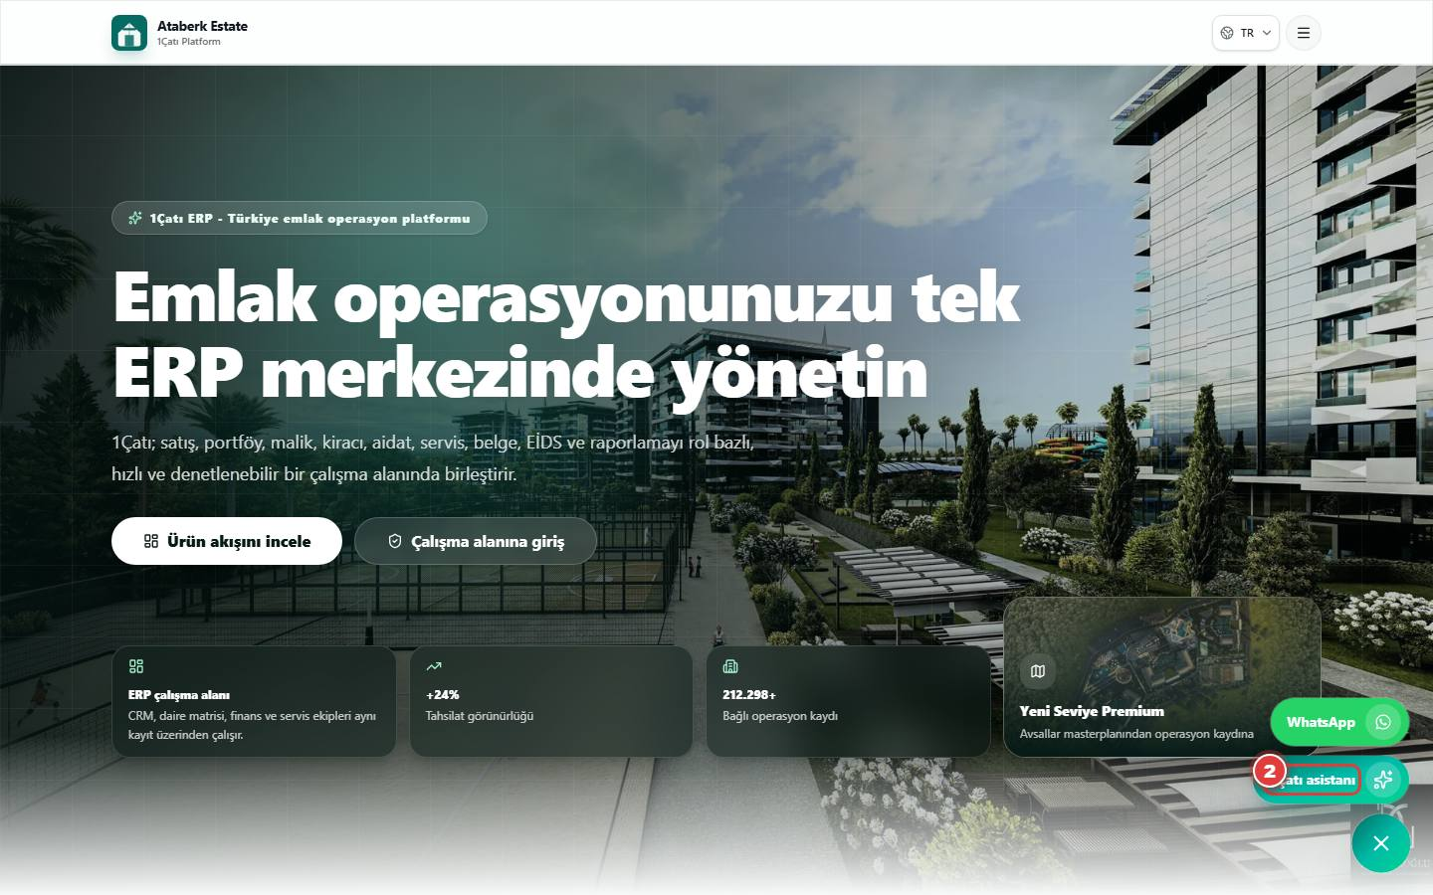
6 | UC20 - Foto-/Video-Nachweis für Serviceaufträge | 1 | Als Personel (Personal) die zugewiesenen Aufgaben öffnen und nach einer Upload-Funktion für Foto/Video suchen. | SOLL: eine Upload-Oberfläche für Nachweise. IST: nur ein Zähler ohne echte Upload-Möglichkeit ist vorhanden. | Upload Bereich oder Button wird nicht angezeigt in der Rolle „Mitarbeiter“. | Bekannte, bereits dokumentierte Produktluecke - KEIN neuer Fehler | Das Nicht-Vorhandensein der Foto-/Video-Upload-Funktion fuer Personal ist eine bereits bekannte, im Prioritaeten-Backlog gefuehrte Luecke (Anwendungsfall 20, Prio 3): die Datenbanktabelle media_reports existiert, aber es gibt weder UI noch API zum Hochladen. Der Testfall wurde bewusst als SOLL/IST-Test angelegt, um genau das zu bestaetigen. Der Tester hat also korrekt das erwartete IST-Verhalten beobachtet - das ist kein neuer, unbekannter Bug, sondern die formale Bestaetigung der Lücke. | Bekannt (kein neuer Handlungsbedarf ausser regulaerer Backlog-Priorisierung) | 

